SCON MOD1
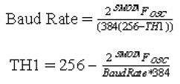
FOSC (MHz) | BaudRate | SMOD | 誤差率 | TH1 | TH (H)
11.0592 | 19200 | 1 | 5.0000% | 253 | FD

綠色設定值 |  | 單一計算
紅色勿變更 |  | 覆算 | 誤差率 | 誤差率(絕) | USE
灰色勿變更 |  | 19200 | 0.00000% | 0 | 可用
青色為結果
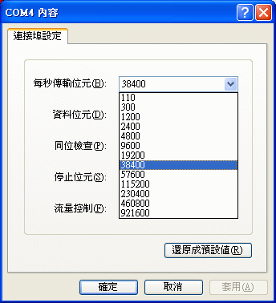
Baud Rate | 可用 | TH1(H) | TH1值 | TH1實 | 覆算 | 誤差率(絕) | 誤差率
110 | 不可用 | #NUM! | 267.63636364 | 267 | 5236.3636364 | 4660.33058% | -4660.33058%
300 | 可用 | 40 | 64 | 64 | 300 | 0.00000% | 0.00000%
1200 | 可用 | D0 | 208 | 208 | 1200 | 0.00000% | 0.00000%
2400 | 可用 | E8 | 232 | 232 | 2400 | 0.00000% | 0.00000%
4800 | 可用 | F4 | 244 | 244 | 4800 | 0.00000% | 0.00000%
9600 | 可用 | FA | 250 | 250 | 9600 | 0.00000% | 0.00000%
19200 | 可用 | FD | 253 | 253 | 19200 | 0.00000% | 0.00000%
38400 | 不可用 | FE | 254.5 | 254 | 28800 | 25.00000% | 25.00000%
57600 | 可用 | FF | 255 | 255 | 57600 | 0.00000% | 0.00000%
115200 | 不可用 | FF | 255.5 | 255 | 57600 | 50.00000% | 50.00000%
230400 | 不可用 | FF | 255.75 | 255 | 57600 | 75.00000% | 75.00000%
460800 | 不可用 | FF | 255.875 | 255 | 57600 | 87.50000% | 87.50000%
921600 | 不可用 | FF | 255.9375 | 255 | 57600 | 93.75000% | 93.75000%

